概要
概要
 | ■はじめに
 |  | 本文書は、郵便番号ポリゴン属性編集ダイアログ（以下、本ツール）の機能仕様について記したものである。

 | ■インプット情報
 |  | 本文書を作成するにあたって以下の資料等をインプット情報として用いた。

 |  |  | 資料名 | パス
 |  |  | 要件定義書 | \\win\tdc\Common\dev2-4G\05_Project\23期\郵便番号ポリゴン\要件定義\郵便番号ポリゴン属性ダイアログ_要件定義書.xlsx

 | ■アプリケーション構成
 |  | 本ツールの構成を以下に示す。

属性の取得・表示
本ツール
ZIPCODE_AREA
属性表示・編集ダイアログ
(AttributeDlg.dll)

属性の編集・更新

 | ■開発環境
 |  | 本ツールの開発環境を以下に示す。

 |  |  | クライアント環境
 |  |  | OS |  | Windows 7 SP1 (32bit)
 |  |  | 開発ツール |  | Visual Studio 2015 (Professional Edition) Update 3 | ※コンパイラは2012
 |  |  | プログラム言語 |  | C++
 |  |  | その他 |  | ArcGIS 10.1 SP1

 | ■動作環境
 |  | 本ツールの動作環境を以下に示す。

 |  |  | OS |  | Windows 7 SP1 (32bit)
 |  |  | その他 |  | SiNDY-e Ver.16以降

 | ■バイナリ管理
 |  | 本ツールの格納パスを以下に示す。

 |  |  | 格納パス |  | \\win\tdc\Common\dev2-4G\05_Project\23期\郵便番号ポリゴン\バイナリ

 | ■使用部門/工程
 |  | 本ツールの使用部門、使用工程を以下に示す。

 |  |  | 使用部門 |  | 地図DB制作部第一制作G
 |  |  | 使用工程 |  | 郵便番号ポリゴン整備

 | ■ツールタイプ

 |  |  | 分類 |  | SiNDY-e
 |  |  | 処理タイプ |  | 属性表示・編集子ダイアログ
 |  |  | Arc使用 |  | あり
 |  |  | 空間キャッシュ使用 |  | なし

機能仕様
機能仕様
 | ■概要
 |  | 本シートは郵便番号ポリゴン属性編集ダイアログ（以下、本ツール）に実装される機能の詳細について記したものである。

 | ■機能
 |  | 本ツールは属性編集ダイアログ(AttributeDlg.dll)の子ダイアログとして動作する。
 |  | 郵便番号ポリゴンフィーチャクラス(ZIPCODE_AREA)を編集できる。

 |  | ・画面
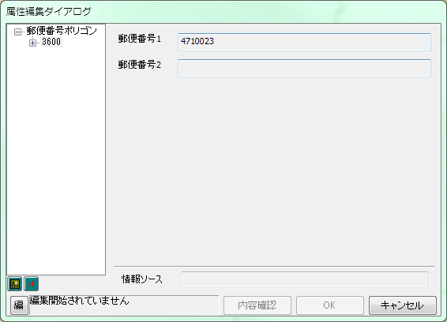

 |  | ・属性について
 |  |  | 「郵便番号1(ZIPCODE1)」「郵便番号2(ZIPCODE2)」を編集できる。

 |  | ・入力値検査
 |  |  | 編集値の保存(OKボタンを押す)際に下記のチェックを行う。

 |  |  |  | チェック名 | チェック内容
 |  |  | 1 | NULLチェック | 郵便番号1がNULLではない
 |  |  | 2 | 桁数チェック | 郵便番号1、2が7桁の数値である
 |  |  | 3 | 同値チェック | 郵便番号1、2が同じ値ではない

 |  |  | いずれかのチェックでエラーが検出された場合、エラーメッセージを出力し
 |  |  | 保存は行わない。
 |  |  | このとき、入力した値はそのままであり、ダイアログ自体は閉じない。

処理フロー
処理フロー
 | ■全体フロー

START

ZIPCODE_AREAのフィーチャを選択

郵便番号ポリゴン
属性編集ダイアログの表示

他のレイヤ、フィーチャを選択
入力待機

属性を編集

OKボタン押下
キャンセルボタン押下
他のレイヤ、フィーチャを選択

編集内容の
保存確認
エラーあり？
NO
保存しない

YES
保存する
エラーメッセージ出力
編集内容を反映
エラーあり？
YES

NO

編集内容を反映
エラーメッセージ出力
ダイアログを閉じる

END

